로고 반응형
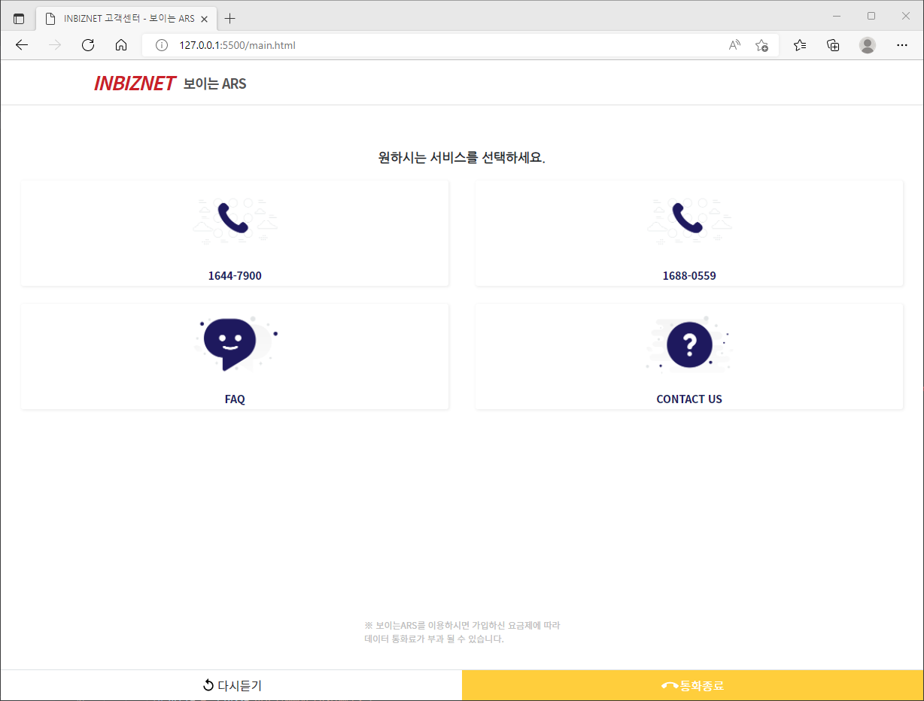
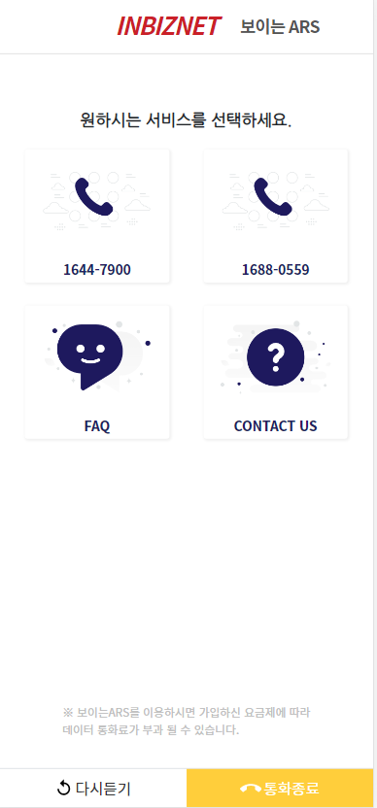
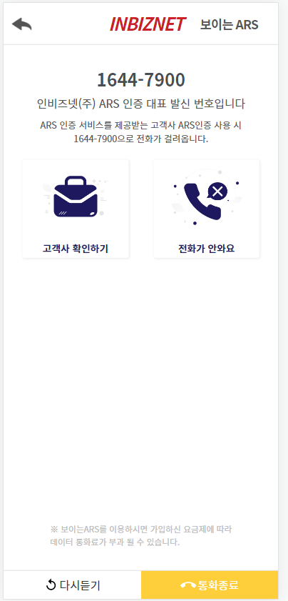

INBIZNET 보이는ARS ---> 로고 상단 부분 반응형으로 수정

로고 height
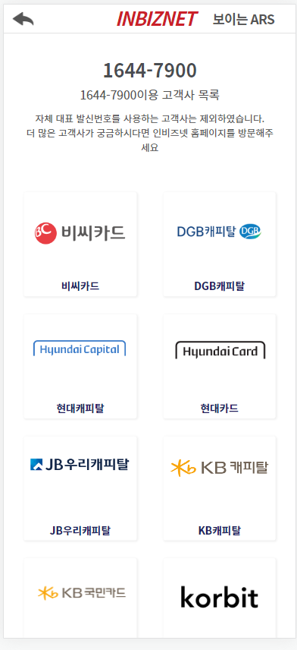
고객사 확인하기 페이지 로고 --> height 일정하게 유지되게 수정 (main.html height가 동일하게 수정 요청드립니다.)

